상품제안서
곤룡포 나전 한지 가죽 여권지갑+청자상감운학문 자개명함 세트 | 상품코드: S46497

 |  |  |  |  |  |  | 02-713-8555 | www.synergygift.co.kr
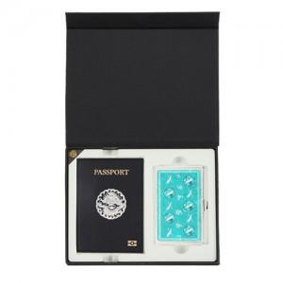

【상세/제작정보】

【인쇄/포장옵션】 | 레이저, 불박 / 포장지포장

【공급단가】 | 수량 | 50~ | 100~ | 300~ | 500~ | 1,000~
*VAT별도 | 단가 | 41,300원 | 39,900원 | 38,200원 | 37,600원 | 36,900원

【상품 URL】 | https://www.synergygift.co.kr:443/src/goods_detail.php?gdno=46497

